Note 3A
NOTE 3A : IMMOBILISATION BRUTE

Désignation entité : |  |  |  | Excercice clos le : | 2024-12-31
PETOWAL MINING COMPANY |  |  |  | Durée en mois : | 12
Numéro d'identification : | 005844700

SITUATIONS ET MOUVEMENTS | Montant brut à l'ouverture de l'exercice | Acquisitions Apports Créations | Virements de poste à poste | Suite à une réévaluation pratiquée au cours de l'exercice | Cessions Scissions Hors service | Virements de poste à poste | Montant brut à la clôture de l'exercice

RUBRIQUES
IMMOBILISATIONS INCORPORELLES | 87,506,083,117 | 8,473,480,478 | - | - | - | - | 95,979,563,595
Frais de développement et de prospection | 87,300,959,187 | 8,473,480,477 |  |  |  |  | 95,774,439,664
Brevets, licences, logiciels et droits similaires | 205,123,930 | 1 |  |  |  |  | 205,123,931
Fonds commercial et droit au bail | - | - |  |  |  |  | -
Autres immobilisations incorporelles | - | - |  |  |  |  | -
IMMOBILISATIONS CORPORELLES | 91,516,935,013 | 5,764,152,988 | - | - | - | - | 97,281,088,001
Terrains hors immeuble de placement | - | - |  |  |  |  | -
Terrains immeuble de placement | - | - |  |  |  |  | -
Bâtiments hors immeuble de placement | 1,872,253,070 | (49,193,350) |  |  |  |  | 1,823,059,720
Bâtiments immeuble de placement | - | - |  |  |  |  | -
Aménagements, agencements et installations | 82,252,005,906 | 6,744,013,771 |  |  |  |  | 88,996,019,677
Matériel, mobilier et actifs biologiques | 6,087,094,187 | (1,186,848,483) |  |  |  |  | 4,900,245,704
Matériel de transport | 1,305,581,850 | 256,181,051 |  |  |  |  | 1,561,762,901
AVANCES ET ACOMPTES VERSES SUR IMMOBILISATIONS | - | - |  |  |  |  | -
IMMOBILISATIONS FINANCIERES | 1,813,827,898 | (494,783) | - | - | - | - | 1,813,333,115
Titres de participation | - | - |  |  |  |  | -
Autres immobilisations financières | 1,813,827,898 | (494,783) |  |  |  |  | 1,813,333,115
TOTAL GENERAL | 180,836,846,028 | 14,237,138,683 | - | - | - | - | 195,073,984,711

Immobilisations incorporelles: Elles sont relatives
1. Aux couts de décapage pour un montant de 6 298 171 545 FCFA qui ont ete capitalisés
2. La provision pour le démantèlement /réhabilitation du site minier pour un montant de 2 17 5 308 298 FCFA qui ont été capitalisés

Immobilisations incorporelles: Elles sont relatives principalement
1. Aux acquisitions de moteurs et autre equipements mecaniques pour la centrale electrique pour un montant de 2 710 993 749 FCFA
2. Des travaux d'extention du depot des residu de la mine (TMF) pour un montant de 2 972 646 662 FCFA
3. Installation d'un systeme d'oxygenation et d'autres equipements au niveau de l'usine pour un montant de de 257 357 691 FCFA

Note 3B
NOTE 3B : BIENS PRIS EN LOCATION ACQUISITION

Désignation entité : |  |  |  |  |  | Excercice clos le : | 2024-12-31
PETOWAL MINING COMPANY |  |  |  |  |  | Durée en mois : | 12
Numéro d'identification : | 005844700

RUBRIQUES
SITUATIONS ET MOUVEMENTS | NATURE DU CONTRAT (I; M; A) | A | AUGMENTATIONS B |  |  | DIMINUTIONS C |  | D = A +B - C
 |  | Montant brut à l'ouverture de l'exercice | Acquisitions Apports Créations | Virements de poste à poste | Suite à une réévaluation pratiquée au cours de l'exercice | Cessions Scissions Hors service | Virements de poste à poste | Montant brut à l'ouverture de l'exercice
 | [1]
Brevets, licences, logiciels et droits similaires
Fonds commercial et droit au bail
Autres immobilisations incorporelles
SOUS TOTAL : IMMOBILISATIONS INCORPORELLES
Terrains
Bâtiments
Aménagements, agencements et installations
Matériel, mobilier et actifs biologiques
Matériel de transport
SOUS TOTAL : IMMOBILISATIONS CORPORELLES

TOTAL GENERAL
[1] I : crédit-bail immobilier; M : crédit-bail mobilier; A : autres contrats (dédoubler le poste si montants significatifs)
Commentaire :
· Indiquer la nature du bien, le nom du bailleur et la durée du bail

Note 3C
NOTE 3C : IMMOBILISATIONS (AMORTISSEMENTS)

Désignation entité : |  |  | Excercice clos le : | 2024-12-31
PETOWAL MINING COMPANY |  |  | Durée en mois : | 12
Numéro d'identification : | 005844700

SITUATIONS ET MOUVEMENTS | A | B | C | D = A +B - C
 | Amortissements cumulés à l'ouverture de l'exercice | Augmentations : Dotations de l'exercice | Diminutions : Amortissements relatifs aux éléments sortis de l'actif | Cumul des amortissements à la clôture de l'exercice
RUBRIQUES
Frais de développement et de prospection | 44,864,594,007 | 34,649,273,088 |  | 79,513,867,095
Brevets, licences, logiciels et droits similaires | 202,195,110 | 2,928,821 |  | 205,123,931
Fonds commercial et droit au bail | - | - |  | -
Autres immobilisations incorporelles | - | - |  | -
SOUS TOTAL : IMMOBILISATIONS INCORPORELLES | 45,066,789,117 | 34,652,201,909 | - | 79,718,991,026
Terrains hors immeuble de placement | - | - |  | -
Terrains immeuble de placement | - | - |  | -
Bâtiments hors immeuble de placement | 1,422,084,706 | 177,166,286 |  | 1,599,250,992
Bâtiments immeuble de placement | - | - |  | -
Aménagements, agencements et installations | 62,624,483,433 | 12,934,168,412 |  | 75,558,651,845
Matériel, mobilier et actifs biologiques | 3,384,541,893 | 372,171,879 |  | 3,756,713,772
Matériel de transport | 1,223,850,517 | 234,573,391 |  | 1,458,423,908
SOUS TOTAL : IMMOBILISATIONS CORPORELLES | 68,654,960,549 | 13,718,079,969 | - | 82,373,040,518
 | - | - |  | -
TOTAL GENERAL | 113,721,749,666 | 48,370,281,877 | - | 162,092,031,543
Commentaire : L'amortissement lineaire et l'amortissement selon UOP sont utilisees pour l'evaluation des dotations de l'exercice selon la rubrique.

Immobilisations incorporelles: Elles sont relatives principalement
1. Aux amortissements des couts de décapage pour un montant de 30 797 258 752 FCFA
2. Aux amortissment de la provision pour le démantèlement réhabilitation du site minier pour un montant de 3 596 168 266 FCFA qui ont été capitalisés
3. Mise a jour des ressources avec le grade controle qui explique a baisse des reserves qui sont passe de 282 426 onces a 264 031 onces soit 18 426 du a
un changement de model de design de la mine impactant une hausse des amortissements de 1.393 597 698. ce montant a ete inclu dans le gl

Note 27B
 | NOTE 27B : EFFECTIFS, MASSE SALARIALE ET PERSONNEL EXTERIEUR

 | Désignation entité : |  |  |  |  |  |  |  |  | Excercice clos le :

 | Numéro d'identification : |  |  |  |  |  |  |  |  | Durée en mois :

QUALIFICATIONS
 | EFFECTIF ET MASSE SALARIALE | EFFECTIFS |  |  |  |  |  |  | MASSE SALARIALE
 |  | NATIONAUX |  | AUTRES ETATS DE L'OHADA |  | HORS OHADA |  | TOTAL | NATIONAUX |  | AUTRES ETATS DE L'OHADA |  | HORS OHADA |  | TOTAL
 |  | M | F | M | F | M | F |  | M | F | M | F | M | F
YA | 1 - Cadres supérieurs | 34 | 1 |  |  | 7 |  | 42 | 1,711 | 43 |  | 0 | 803 | 0 | 2,557
YB | 2 - Techniciens supérieurs et cadres moyens | 30 | 3 | - | - | - | - | 33 | 790 | 66 | 0 | 0 | 0 | 0 | 856
YC | 3 - Techniciens, agents de maîtrise et ouvriers qualifiés | 91 | 12 | - | - | - | - | 103 | 1,008 | 112 | 0 | 0 | 0 | 0 | 1,120
YD | 4 - Employés, manœuvres, ouvriers et apprentis | 84 | 8 | - | - | - | - | 92 | 635 | 51 | 0 | 0 | 0 | 0 | 686
YE | TOTAL (1) | 239 | 24 | - | - | 7 | - | 270 | 4,144 | 272 | - | - | 803 | - | 5,219

YF | Permanents | 239 | 24 | - | - | 7 | - | 270 | 4,144 | 272 |  | 0 | 803 | 0 | 5,219
YG | Saisonniers |  |  |  |  |  |  | - |  |  |  |  |  |  | -

 | 2. Personnel extérieur |  |  |  |  |  |  |  | FACTURATION A L'ENTITE
YH | 1 - Cadres supérieurs |  |  |  |  |  |  | -
YI | 2 - Techniciens supérieurs et cadres moyens |  |  |  |  |  |  | -
YJ | 3 - Techniciens, agents de maîtrise et ouvriers qualifiés |  |  |  |  |  |  | -
YK | 4 - Employés, manœuvres, ouvriers et apprentis | 113 | 3 |  |  |  |  | 116 | 2,070 | 90
YL | TOTAL (2) | 113 | 3 | - | - | - | - | 116 | 2,070 | 90

YM | Permanents |  |  |  |  |  |  | -
YN | Saisonniers | 113 | 3 | - | - | - | - | 116
 |  | - | - | - | - | - | - | -
YO | TOTAL (1 + 2) | 352 | 27 | - | - | 7 | - | 386 | 5,219

 | Commentaire :
 | · Faire un commentaire si nécessaire en cas de mouvement significatif du personnel.

 | Baisse de l'effectif pour la plupart les expatrie entrainant la baisse de la masse salariale

Note 31
NOTE 31 : REPARTITION DU RESULTAT ET AUTRES ELEMENTS CARACTERISTIQUES DES CINQ DERNIERS EXERCICES

Désignation entité : |  |  | Excercice clos le : | 2024-12-31
PETOWAL MINING COMPANY |  |  | Durée en mois : | 12
Numéro d'identification : | 005844700

NATURE DES INDICATIONS
EXERCICES CONCERNES (1) | N | N-1 | N-2 | N-3 | N-4

STRUCTURE DU CAPITAL A LA CLOTURE DE L'EXERCICE (2)
Capital social | 10,000,000 | 10,000,000 | 10,000,000 | 10,000,000 | 10,000,000
Actions ordinaires | 1,000 | 1,000 | 1,000 | 1,000 | 1,000
Actions à dividendes prioritaires (ADP) sans droit de vote
Actions nouvelles à émettre :
-par conversion d'obligations
-par exercice de droits de souscription
OPERATIONS ET RESULTATS DE L'EXERCICE (3)
Chiffre d'affaires hors taxes | 174,953,117,808 | 138,230,031,551 | 147,862,815,768 | 123,502,918,007 | 157,009,696,804
Résultat des activités ordinaires (RAO) hors dotations et reprises (exploitation et financières) | 113,759,954,771 | 49,311,656,817 | 41,019,067,406 | 32,636,460,117 | 88,038,164,120
Participation des travailleurs aux bénéfices
Impôt sur le résultat | 21,024,643,648 | 3,261,215,482
Résultat net (4) | 36,396,157,176 | 22,694,238,965 | 22,855,910,095 | 31,337,723,864 | 49,090,566,419
RESULTAT ET DIVIDENDE DISTRIBUES
Résultat distribué (5)
Dividende attribué à chaque action
PERSONNEL ET POLITIQUE SALARIALE
Effectif moyen des travailleurs au cours de l'exercice (6) | 270 | 325 | 273 | 315 | 307
Effectif moyen de personnel extérieur | 116 | 741 | 108 | 159 | 104
Masse salariale distribuée au cours de l'exercice (7) | 5,091,737,913 | 7,129,389,605 | 8,673,768,115 | 7,832,335,355 | 8,410,039,205
Avantages sociaux versés au cours de l'exercice (8) {Sécurité sociale, œuvres sociales} | 234,840,111 | 285,140,574 | 255,611,718 | 327,674,787 | 351,646,417
Personnel extérieur facturé à l'entreprise (9) | 2,160,281,418 | 1,356,126,560 | 477,997,050 | 665,643,607 | 322,255,106

(1) Y compris l'exercice dont les états financiers sont soumis à l'approbation de l'Assemblée |  | (6) Personnel propre
(2) Indication, en cas de libération partielle du capital, du montant du capital non appelé |  | (7) Total des comptes 661, 662, 663
(3) Les éléments de cette rubrique sont ceux figurant au compte de résultat |  | (8) Total des comptes 664, 668
(4) Le résultat, lorsqu'il est négatif, doit être mis entre parenthèses |  | (9) Compte 667.
(5) L'exercice N correspond au dividende proposé du dernier exercice

Note 34
NOTE 34 : FICHE DE SYNTHESE DES PRINCIPAUX INDICATEURS FINANCIERS

Désignation entité : | Excercice clos le : | 2024-12-31
PETOWAL MINING COMPANY |  | Durée en mois : | 12
Numéro d'identification : | 005844700

(EN MILLIERS FRANCS) | ANNEE N | ANNEE N-1 | VARIATION EN %
ANALYSE DE L'ACTIVITE
SOLDES INTERMEDIAIRES DE GESTION
CHIFFRE D'AFFAIRES | 175,133,859 | 138,230,032 | 27%
MARGE COMMERCIALE | - | -
VALEUR AJOUTEE | 121,426,052 | 58,082,314 | 109%
EXCEDENT BRUT D'EXPLOITATION (EBE) | 113,939,192 | 49,311,657 | 131%
RESULTAT D'EXPLOITATION | 65,473,464 | 27,973,017 | 134%
RESULTAT FINANCIER | (496,547) | (8,238,535) | -94%
RESULTAT DES ACTIVITES ORDINAIRES | 64,976,917 | 19,734,481 | 229%
RESULTAT HORS ACTIVITES ORDINAIRES | - | 6,220,973
RESULTAT NET | 36,396,157 | 22,694,239 | 60%
DETERMINATION DE LA CAPACITE D'AUTOFINANCEMENT
EBE | 113,759,955 | 49,311,657
+ Valeurs comptables des cessions courantes d'immobilisation (compte 654) | - | 13,617
- Produits ces cessions courantes d'immobilisation (compte 754) | - | -
= CAPACITE D'AUTOFINANCEMENT D'EXPLOITATION | 121,543,550 | 76,576,313
+ Revenus financiers | 1,941,074 | 377,126
+ Gains de change | 685,120,886 | 331,031,361
+ Transferts de charges financières | - | -
+ Produits HAO | - | 6,220,973
+ Transferts de charges HAO | - | -
- Frais financiers | (2,437,620) | (8,615,661)
- Pertes de change | - | -
- Charges HAO | - | -
- Participation | - | -
- Impôts sur le résultat | -28,580,760 | -3,261,215
= CAPACITE D'AUTOFINANCEMENT GLOBALE (C.A.F.G) | 769,982,772 | 375,077,857
- Distributions de dividendes opérées durant l'exercice | (6,737,713) | (3,620,973) | 86%
= AUTOFINANCEMENT | 763,245,059 | 371,456,884
ANALYSE DE LA RENTABILITE
$$Rentabilité économique=\frac{Résultat d′exploitation (a)}{capitaux propres}+dettes financières$$
 | 108% | 23% | 363%
$$Rentabilité financière=\frac{Résultat net}{capitaux propres}$$
 | 92% | 29% | 217%
ANALYSE DE LA STRUCTURE FINANCIERE
Capitaux propres et ressources assimilées | 39,408,157 | 77,875,478 | -49%
+ Dettes financières* et autres ressources assimilées (b) | 19,376,611 | 16,484,691 | 18%
= Ressources stables | 58,784,768 | 94,360,169 | -38%
- Actif immobilisé (b) | -32,981,953 | -67,115,096 | -51%
= FONDS DE ROULEMENT (1) | 25,802,815 | 27,245,072 | -5%
Actif circulant d'exploitation (b) | 109,915,191 | 51,371,742 | 114%
- Passif circulant d'exploitation (b) | -78,693,542 | -29,331,804 | 168%
= BESOIN DE FINANCEMENT D'EXPLOITATION (2) | 31,221,649 | 22,039,938 | 42%
Actif circulant HAO (b) | 66,310,234 | 30632667.06 | 116%
- Passif circulant HAO (b) | - | -
= BESOIN DE FINANCEMENT HAO (3) | 66,310,234 | 30,632,667 | 116%
BESOIN DE FINANCEMENT GLOBAL (4) = (2) + (3) | 97,531,884 | 52,672,605 | 85%

TRESORERIE NETTE (5) = (1) - (4) | -71,729,069 | -25,427,533 | 182%
CONTRÔLE : TRESORERIE NETTE = TRESORERIE ACTIF - TRESORERIE PASSIF | -5,252,040 | 5,347,434 | -198%
ANALYSE DE LA VARIATION DE LA TRESORERIE
Flux de trésorerie des activités opérationnelles | 44,497,599 | 40,149,040 | 11%
- Flux de trésorerie des activités d'investissement | -14,238,732 | -25,201,874 | -44%
+ Flux de trésorerie des activités de financement | -40,858,340 | -6,473,906 | 531%
= VARIATION DE LA TRESORERIE NETTE DE LA PERIODE | -10,599,474 | 8,473,259 | -225%
ANALYSE DE LA VARIATION DE L'ENDETTEMENT FINANCIER NET
Endettement financier brut (Dettes financières* + Trésorerie passif) - Trésorerie actif | -287,755 | -5,347,434 | -95%
= ENDETTEMENT FINANCIER NET | -287,755 | -5,347,434 | -95%
(a) Résultat d'exploitation après impôt théorique sur le bénéfice.
(b) Les écarts de conversion doivent être éliminés afin de ramener les créances et les dettes concernées à leur valeur initiale.
Dettes financières* = emprunts et dettes financières diverses + dettes de location acquisition.

NOTE 35
NOTE 35 : LISTE DES INFORMATIONS SOCIALES, ENVIRONNEMENTALES ET SOCIETALES A FOURNIR
 |  | Excercice clos le : | 2024-12-31

I. Emploi

1. L’effectif total et la répartition des salariés par sexe et zone géographique

Sexe | Expatriés | National | Régional | Total
Femmes | 0 | 6 | 18 | 24
Hommes | 13 | 107 | 112 | 232
 | 13 | 113 | 130 | 256

2. L’effectif total et la répartition des salariés par sexe et tranche d’âge

Sexe | De 20 à 30 ans | De 31 à 40 ans | De 41 à 50 ans | De 51 à 60 ans | 61 ans et plus | Total
Femmes | 5 | 15 | 3 | 1 | 0 | 24
Hommes | 16 | 109 | 72 | 34 | 1 | 232
 | 21 | 124 | 75 | 35 | 1 | 256

3. Etat des mouvements (Entrées et Sorties) du personnel par zone géographique

Mouvements | Expatriés | National | Régional | Total
Embauches | 1 | 2 | 2 | 5
Fin de contrat | 0 | 0 | 0 | 0
Décès | 0 | 0 | 0 | 0
Démissions | 3 | 6 | 1 | 10
Retraité | 0 | 0 | 1 | 1
Licenciement | 0 | 3 | 3 | 6
 | 4 | 11 | 7 | 22

4. Les rémunérations et leur évolution : Confère Note 27B

II. L’organisation du dialogue social et le bilan des accords collectifs

C’est durant l’année 2024 que les avancements annuels ont été appliqués sur le site à travers les évaluations du personnel pour les Administratifs et les techniciens allant de 3 à 6%.
L’entreprise a observé aussi à de nombreux promotions internes en tenant compte des compétences, de la performance au travail et aussi opportunités.

II. Santé, Sécurité au travail

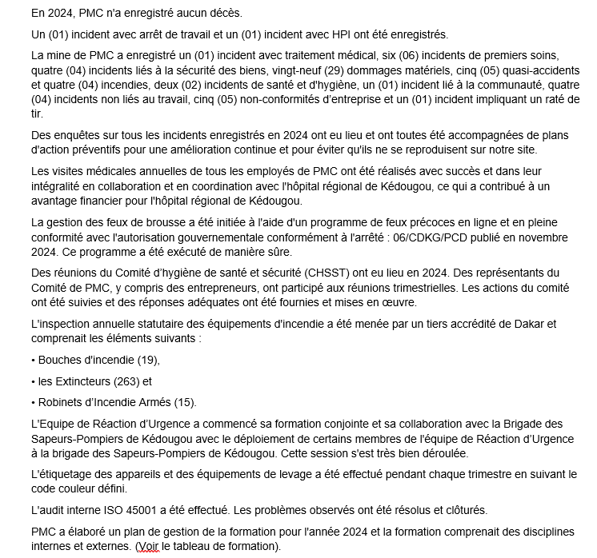

1. Statistiques Santé et Sécurité au Travail

Le tableau ci-dessous indique les accidents enregistrés au courant de l’année 2024
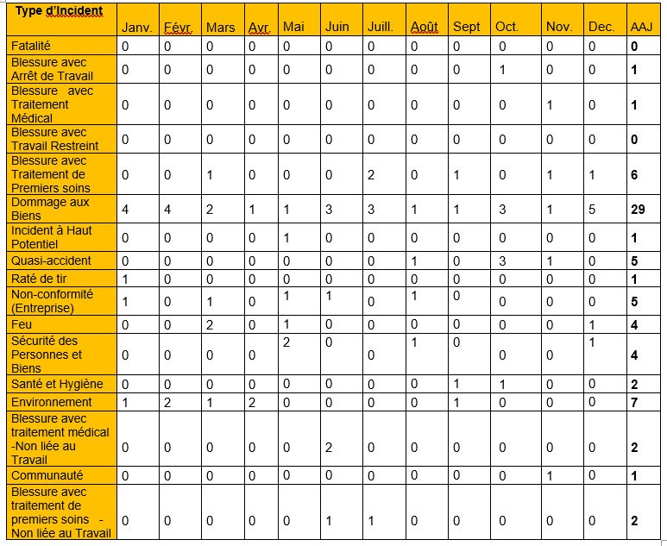

2. Hygiène au Travail

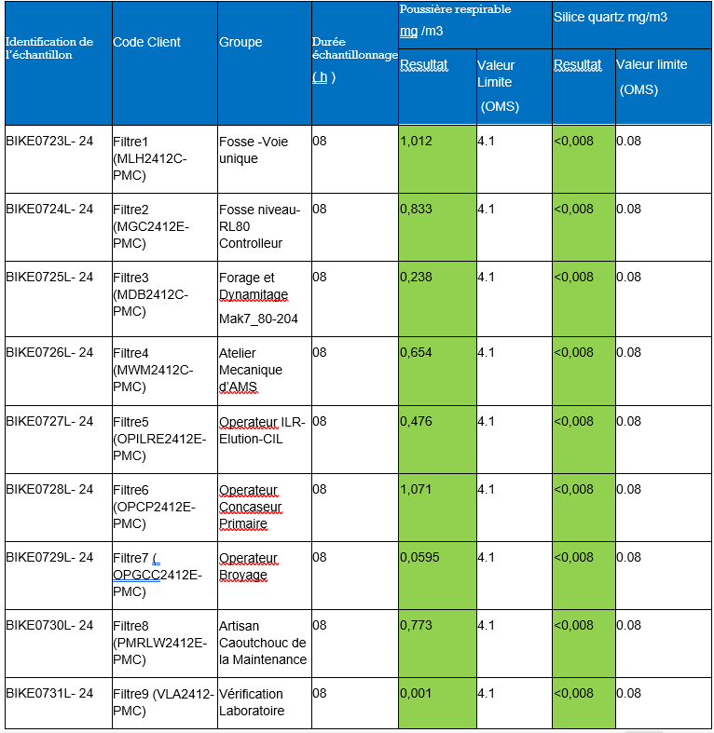

3. Formation du Site

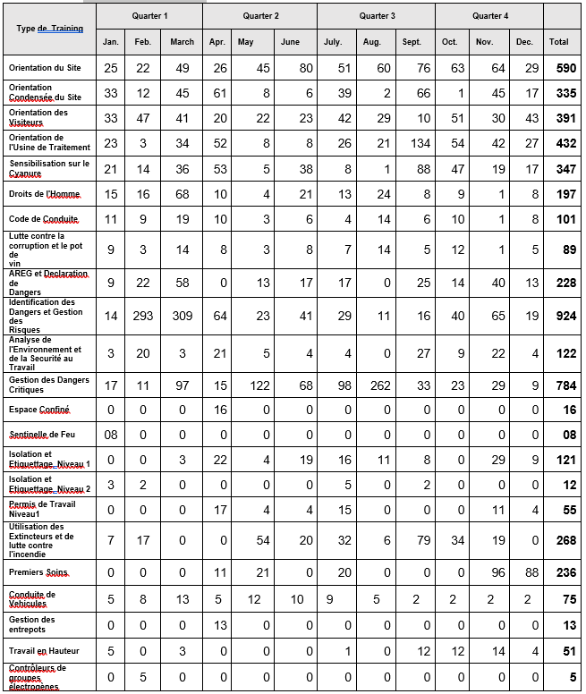

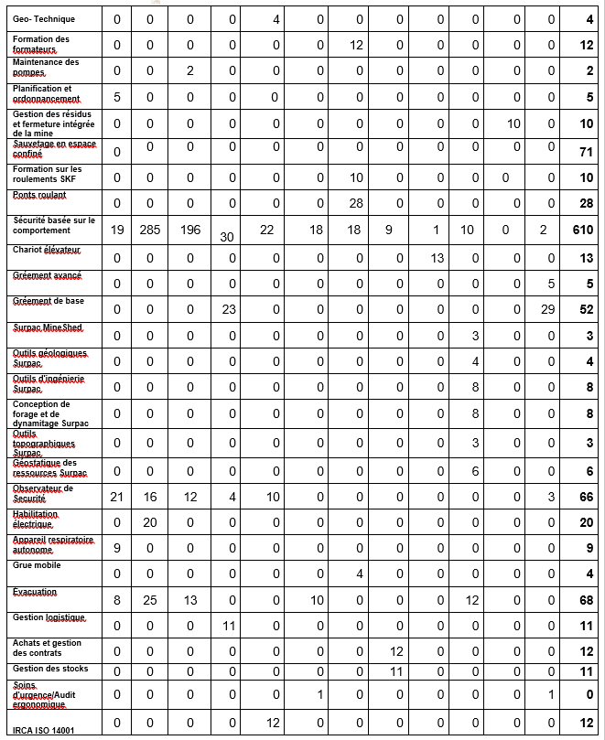

4. Santé

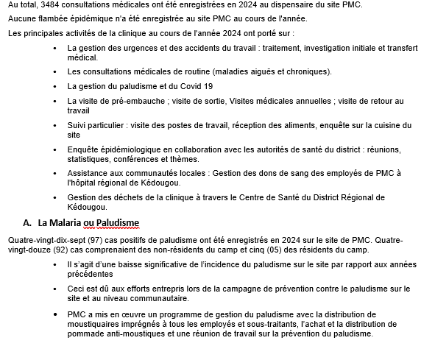

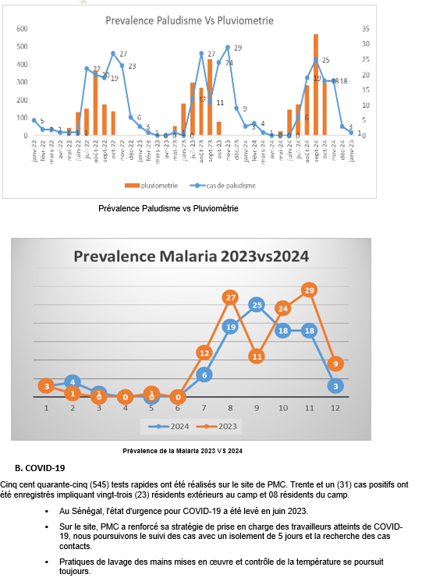

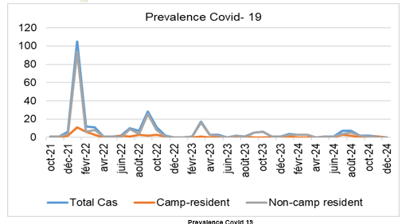

5. Reaction d’Urgence

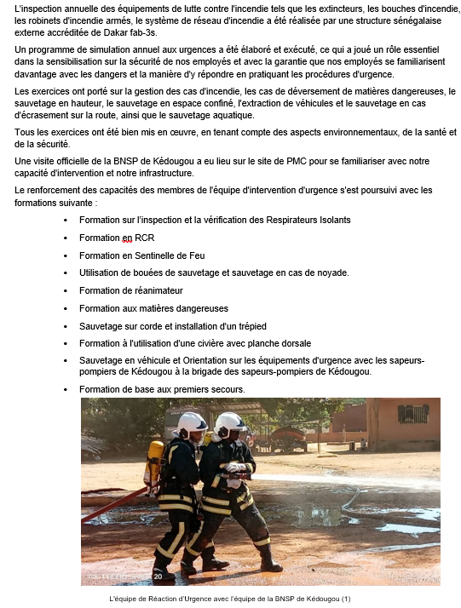

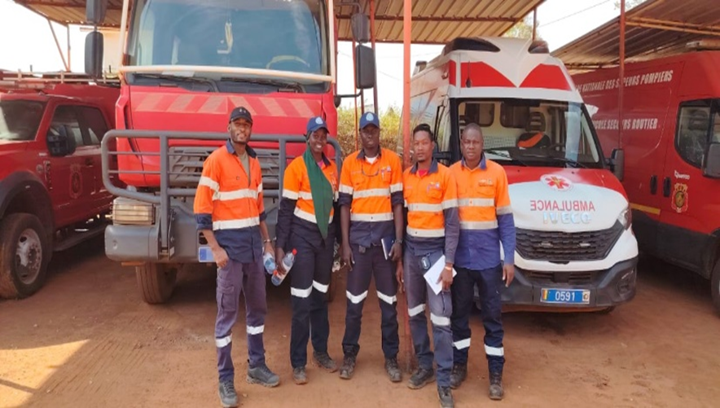

L'équipe de Réaction d’Urgence à la BNSP de Kédougou (2)

III. Politique sociale et environmentale

Après quelques années (2018) d’implémentation d’un plan de gestion environnemental
et social (PGES) issu d’une EIES de très haute facture, approuvée par l’Etat du Sénégal, PMC a été certifiée ISO 14001
depuis septembre 2022. Cela traduit encore si besoin en est, d’une volonté d’amélioration continue du système de gestion
Environnemental de la part des autorités de Resolute et de PMC.

PMC croit fermement que la gestion de l'environnement fait partie intégrante de ses activités et que le développement
économique, la gestion et conservation durable durabilité environnementale et de biodiversité sont mutuellement compatibles.
La société a entrepris des travaux de mise à jour de son plan de fermeture et de réhabilitation de la mine comme la législation
l’exige. Un Cabinet de consultance agrée (Earth&Systems) par l’état du sénégal a été désigné pour réaliser ces travaux.
Le document final sera présente à l’état du sénégal pour approbation au cours de cette année 2024.
Au même moment la société s’investit dans la recherche de ressources additionnelles pour étendre la durée de vie de
la mine de Mako échu à l’horizon 2027.

Pour respecter ces engagements, la direction s'engage à :

· Se conformer à l'ensemble des exigences législatives, règlementaires, et autres exigences environnementales
applicables auxquels l'entreprise souscrit au minimum ;
· Mettre en œuvre et maintenir un système de gestion environnementale efficace et efficient nécessaire à la prévention
de la pollution ;
· Conserver les ressources (matérielles et énergétiques) par une utilisation efficace des ressources naturelles,
la réduction des déchets, leur réutilisation ou leur recyclage ;
· Intégrer les considérations environnementales, sociales, culturelles et économiques dans toutes les activités
de planification, de conception et de mise en œuvre ainsi que dans les processus décisionnels.
· Identifier, évaluer et gérer les aspects et impacts environnementaux existants et potentiels associés aux activités
et opérations de l'entreprise afin de protéger l'environnement ;
· Déterminer et gérer les risques et les opportunités liés aux aspects environnementaux, aux obligations de conformité
· et aux autres questions et exigences identifiées ;
· Réaliser un développement minier écologiquement durable, y compris la réhabilitation progressive (dans la mesure du possible)
des surfaces terrestres perturbées par les activités et les opérations de l'entreprise ;
· Sauvegarde de la biodiversité – par adhésion à la hiérarchie d'atténuation et la mise en œuvre de l'Absence de perte nette en
en matière de biodiversité et d'un gain net parmi les espèces prioritaires
· Promouvoir la sensibilisation environnementale parmi tous les employés afin de développer une culture environnementale
informée et responsable ;
· Fournir une formation et un soutien pertinents à l'ensemble du personnel pour lui permettre d'assumer ses responsabilités
environnementales et d'atteindre les objectifs fixés ;
· Effectuer des audits environnementaux et des revues de direction pour garantir l'amélioration continue du système de
management environnemental et des pratiques industrielles responsables afin d'améliorer les performances environnementales ;
· Travailler en partenariat avec ses parties prenantes, y compris les communautés locales et autres parties intéressées, par le
· biais d'un engagement et de consultations proactifs, en reconnaissant la valeur de leurs connaissances et de leur expertise ;
· Développer et mettre en œuvre des approches innovantes de la gestion de l'environnement par la recherche scientifique
et le transfert de technologie afin de minimiser les risques environnementaux et climatiques.
· Allouer des ressources suffisantes pour assurer une gestion environnementale responsable et durable dans tous
les domaines de l’opération minière.
· Améliorer continuellement son système de management environnemental afin d'améliorer les performances
· environnementales.
· S'assurer que les politiques et les normes sont communiquées à toutes les parties prenantes concernées.

Cette politique est disponible à tous les employés, sous-traitants et les parties intéressées.
Tous les employés, entrepreneurs et visiteurs sont tenus de respecter la politique et les normes environnementales de l'entreprise

